3-2 土圧の選別
3-2 擁壁の種類に応じた土圧の選別

■ 図 2 土圧の選別（変位と土圧係数・仮想背面）
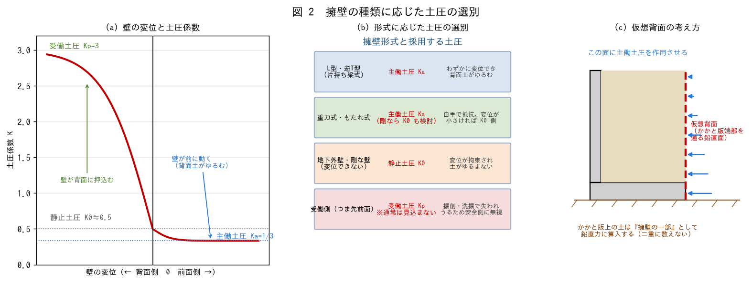

■ 問題 1 3つの土圧
土圧 | 生じる条件 | 係数の大小（記入）
静止土圧 K0 | 壁が変位しない（拘束されている）
主働土圧 Ka | 壁が前面側へわずかに変位し背面土がゆるむ
受働土圧 Kp | 壁が背面側へ押し込まれ背面土が圧縮される
3者の大小関係を不等号で示せ。また φ=30° のときの Ka・Kp の値を求めよ（ランキン：Ka=(1-sinφ)/(1+sinφ)、Kp=1/Ka）。

■ 問題 2 形式に応じた土圧の選別
擁壁の形式・条件 | 採用する土圧（記入） | 理由（記入）
L型・逆T型（片持ち梁式）
重力式・もたれ式
地下外壁など変位が拘束された壁
つま先版前面（受働側）

■ 問題 3 仮想背面
片持ち梁式擁壁で『仮想背面』（かかと版端部を通る鉛直面）に土圧を作用させる理由を説明せよ。またこのとき、かかと版上の土をどう扱うか（鉛直力に算入する／土圧として二重に数えない）を述べよ。

■ 問題 4 土圧の算定
共通諸元（γ=18kN/m³、φ=30°、q=10kN/m²、仮想背面の高さ H=3.0m）で次を求めよ。(1) Ka (2) 底部の土圧強度 Ka·γ·H (3) 土による合力 Pa=½·Ka·γ·H² と作用位置 (4) 上載荷重による合力 Pq=Ka·q·H と作用位置 (5) ΣH

■ 問題 5 受働土圧の扱い
つま先前面の受働土圧を、通常の設計では抵抗として見込まないことが多い。その理由を述べよ（前面の掘削・洗掘・埋戻し不良で失われうる／受働土圧の発揮には大きな変位が必要）。

※ 土圧式（ランキン／クーロン）、壁面摩擦角δの扱い、上載荷重の設定は適用する基準で確認要。

3-3 安定計算
3-3 L型擁壁・逆T型擁壁の安定計算（滑動・転倒・支持力）

■ 図 3 力の集計と3つの安定照査
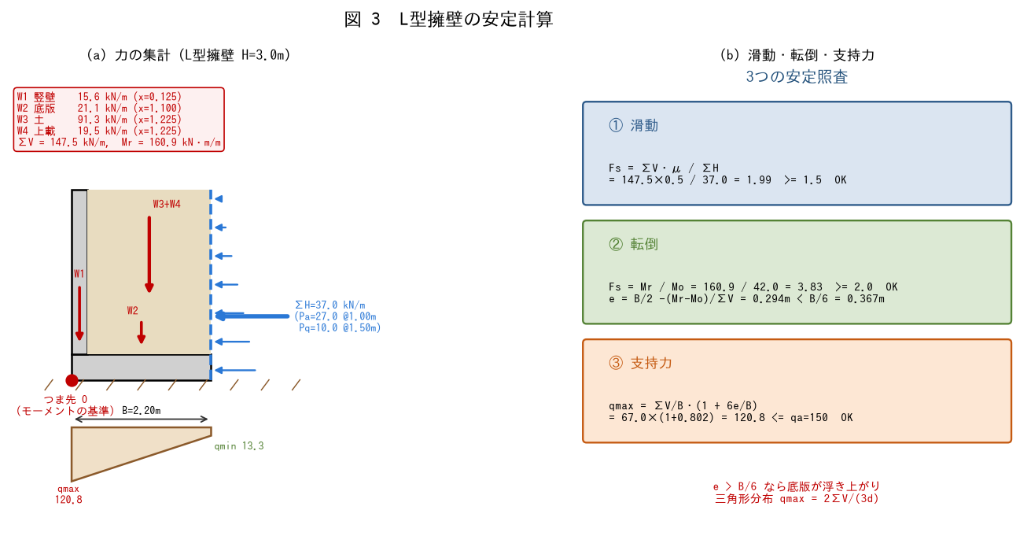

【設計例の共通諸元】L型擁壁 全高 H=3.0m／竪壁厚 t=250mm／底版厚 tf=400mm／底版幅 B=2.20m（かかと版長 Lh=1.95m、竪壁高 h=2.60m） 背面土：γ=18kN/m³、φ=30°、c=0 上載荷重 q=10kN/m² コンクリート γc=24kN/m³ 地盤：長期許容支持力度 qa=150kN/m²、底面摩擦係数 μ=0.5 鉄筋 SD295（長期 ft=195N/mm²）、Fc21、かぶり70mm

■ 問題 1 水平力（土圧）の集計
仮想背面（H=3.0m）に作用する土圧から、Pa・Pq・ΣH と、つま先まわりの転倒モーメント Mo を求めよ。作用位置は Pa が H/3、Pq が H/2 とする。
項目 | 式 | 値（記入）
Pa（土） | ½・Ka・γ・H²
Pq（上載） | Ka・q・H
ΣH | Pa + Pq
Mo | Pa×H/3 + Pq×H/2

■ 問題 2 鉛直力の集計
次の4つの鉛直力とつま先（O点）まわりの抵抗モーメント Mr を求めよ。
記号 | 内容 | 式 | W（記入） | x（記入） | W・x（記入）
W1 | 竪壁の自重 | t×h×γc
W2 | 底版の自重 | B×tf×γc
W3 | かかと版上の土 | Lh×h×γ
W4 | 上載荷重 | Lh×q
 | 合計 | ΣV, Mr

■ 問題 3 滑動・転倒の照査
(1) 滑動 Fs = ΣV·μ / ΣH を求め、Fs>=1.5 を満たすか判定せよ。 (2) 転倒 Fs = Mr / Mo を求め、Fs>=2.0 を満たすか判定せよ。

■ 問題 4 偏心距離と接地圧
(1) 合力の作用位置 d=(Mr−Mo)/ΣV と偏心距離 e=B/2−d を求めよ。 (2) e と B/6 を比較し、接地圧分布（全面圧縮の台形／一部浮上りの三角形）を判定せよ。 (3) qmax=ΣV/B·(1+6e/B)、qmin=ΣV/B·(1−6e/B) を求め、qa=150kN/m² と比較せよ。

■ 問題 5 NG のときの対策
滑動・転倒・支持力のいずれかが NG のとき、実務でとる対策をそれぞれ挙げよ（底版幅を広げる／かかと版を伸ばす／突起（せん断キー）を設ける／根入れを深くする／地盤改良・杭基礎）。また e>B/6 となった場合の接地圧の扱い（三角形分布 qmax=2ΣV/(3d)）にも触れよ。

3-4 応力の算定
3-4 L型擁壁の竪壁・底版の応力算定

■ 図 4 竪壁の片持ち梁・かかと版の上下荷重差
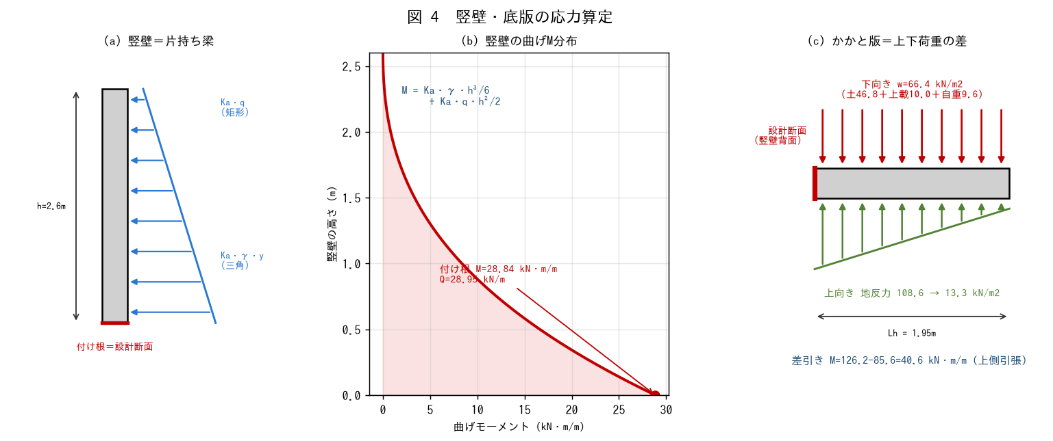

■ 問題 1 竪壁の設計断面
竪壁を片持ち梁として扱うとき、設計断面（最大応力が生じる位置）はどこか。また、竪壁に作用する荷重（背面土の主働土圧と上載荷重）の分布形状（三角形／矩形）を答えよ。

■ 問題 2 竪壁の応力
竪壁高 h=2.60m として、付け根の曲げモーメント M とせん断力 Q を求めよ。 M = Ka・γ・h³/6 + Ka・q・h²/2 Q = Ka・γ・h²/2 + Ka・q・h
項目 | 土による項 | 上載による項 | 合計（記入）
M (kN・m/m) | Ka・γ・h³/6 | Ka・q・h²/2
Q (kN/m) | Ka・γ・h²/2 | Ka・q・h

■ 問題 3 かかと版の荷重
かかと版に作用する下向き荷重 w（土＋上載荷重＋底版自重）を求めよ。また上向きに作用するもの（地盤反力）が 3-3 で求めた接地圧であることを確認し、竪壁背面（x=0.25m）位置の地反力を直線補間で求めよ。
向き | 内容 | 値（記入）
下向き | 背面土 h×γ
下向き | 上載荷重 q
下向き | 底版自重 tf×γc
下向き | 合計 w
上向き | 地反力（竪壁背面〜かかと端）

■ 問題 4 かかと版の応力
かかと版を竪壁背面から張り出す片持ち梁（Lh=1.95m）として、下向き荷重によるモーメントから上向き地反力によるモーメントを差し引いて、設計断面の曲げモーメント M を求めよ。引張は上側・下側のどちらに生じるか答えよ。

■ 問題 5 逆T型との違い
逆T型擁壁ではつま先版が存在する。つま先版の応力は何によって生じるか（上向きの地盤反力による片持ち曲げ）、引張はどちら側かを答えよ。L型にはつま先版がないことの設計上の意味にも触れよ。

3-5 必要鉄筋・配筋
3-5 竪壁・底版の必要鉄筋量の計算と配筋計画

■ 図 5 引張側に主筋を配する・必要鉄筋量の算定
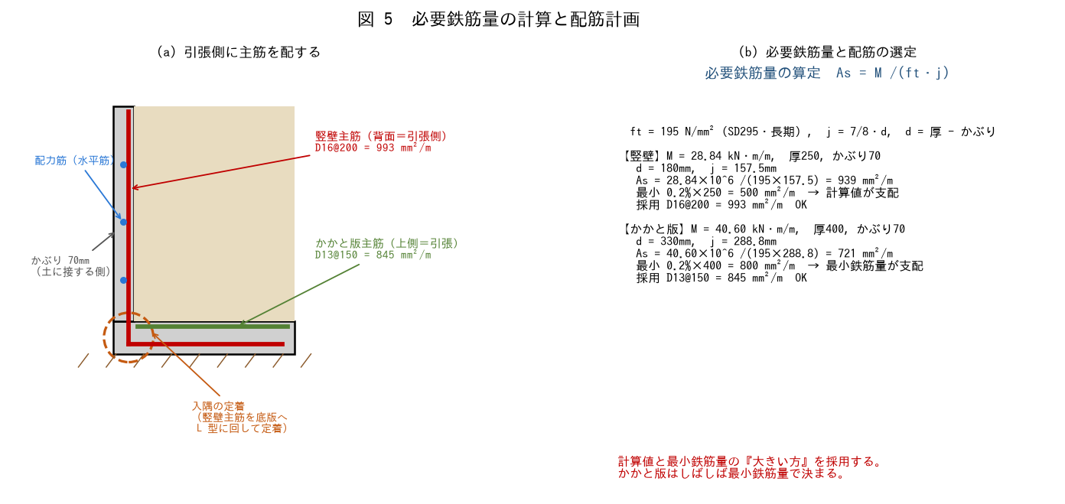

■ 問題 1 竪壁の必要鉄筋量
3-4 で求めた竪壁の M=28.84 kN・m/m について、As=M/(ft・j) で必要鉄筋量を求めよ。部材厚 250mm、かぶり 70mm、ft=195N/mm²、j=7/8・d。
項目 | 式 | 値（記入）
d | 厚 − かぶり
j | 7/8・d
As | M/(ft・j)
最小鉄筋量 | 0.2%×部材厚
採用配筋 | D16@200 等

■ 問題 2 かかと版の必要鉄筋量
同様に、かかと版の M=40.60 kN・m/m について As を求めよ（厚400mm、かぶり70mm）。計算値と最小鉄筋量（0.2%×400）を比較し、どちらが支配するか答えよ。
項目 | 式 | 値（記入）
d | 厚 − かぶり
j | 7/8・d
As | M/(ft・j)
最小鉄筋量 | 0.2%×部材厚
採用配筋 | D13@150 等
参考：D13@150=845、D16@200=993、D13@125=1014、D16@250=794 mm²/m

■ 問題 3 引張側の判断
部材 | 曲げの向き | 引張側（記入） | 主筋を配する位置（記入）
竪壁 | 背面からの土圧で前面側に倒れる
かかと版 | 下向き荷重が上向き地反力に勝つ
つま先版（逆T型） | 上向き地反力で持ち上げられる

■ 問題 4 配筋計画の実務
(1) 竪壁主筋を底版へ定着させる『入隅の定着』の納まりを説明せよ（L型に鉄筋を回す）。 (2) 竪壁主筋は上部で応力が小さくなる。カットオフの考え方を述べよ。 (3) 配力筋（水平筋）の役割を述べよ。 (4) 土に接する側のかぶり厚を大きくとる理由を述べよ。

■ 問題 5 配筋図の作成
竪壁・かかと版の主筋を 1 枚の断面図に手描きせよ。引張側・定着・かぶりが正しく表現されているか確認すること。

※ 許容応力度・最小鉄筋比・かぶり厚は RC規準／建築基準法施行令／宅地防災マニュアル等で確認要。

3-6 排水処理
3-6 水圧を非考慮とできる排水処理の規定

■ 図 6 排水処理と、排水不良で水圧が加わった場合の比較
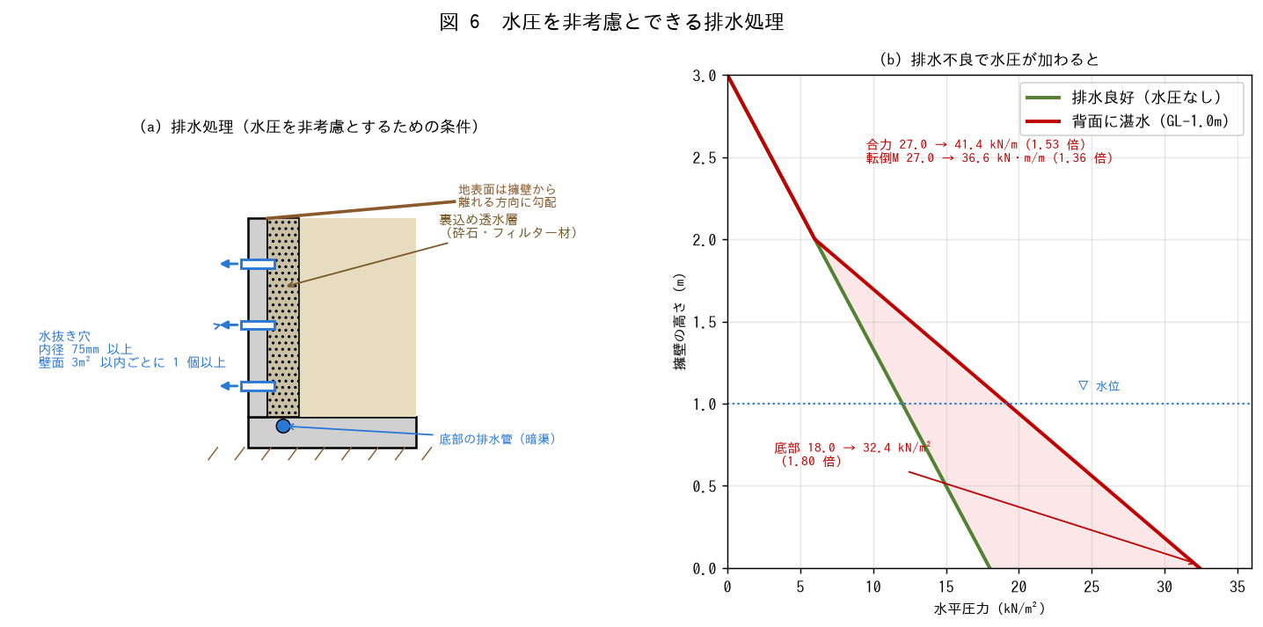

■ 問題 1 なぜ排水が必要か
擁壁の設計では通常、背面の水圧を考慮しない。それが許されるのはどのような前提があるからか。また背面に水が溜まると何が起こるかを述べよ（静水圧の付加＋土の水中重量化）。

■ 問題 2 排水処理の規定
水圧を考慮しないために必要な排水処理を挙げよ。とくに水抜き穴について、内径と設置密度の規定値を答えよ。
排水設備 | 内容・規定（記入） | 目的（記入）
水抜き穴 | 内径〔 〕mm 以上、壁面〔 〕m² 以内ごとに 1 個以上
裏込め透水層 | 水抜き穴の周辺その他必要な場所に砕石等
フィルター材 | 細粒分の流出防止
地表面の処理 | 勾配・止水・排水溝
底部の排水管 | 集水した水を排出
※ 水抜き穴の規定は『宅地造成及び特定盛土等規制法施行令』（旧・宅地造成等規制法施行令）の擁壁の排水施設に関する条文による。法改正により条番号・数値が変わることがあるため、適用時点の最新条文で必ず確認すること。

■ 問題 3 水圧が加わった場合の影響（計算）
共通諸元の擁壁で、背面水位が GL-1.0m（水深 hw=2.0m）まで上がった場合を考える。飽和した土の単位体積重量を γsat=20kN/m³、水の単位体積重量を γw=9.8kN/m³ とする。 (1) 水中単位体積重量 γ'=γsat−γw を求めよ。 (2) 底部における土圧と水圧を分けて求め、合計を排水良好時（18.0kN/m²）と比較せよ。 (3) 水平力の合力が排水良好時（27.0kN/m）の何倍になるか求めよ。

■ 問題 4 排水設備の維持管理
水抜き穴は目詰まりすることがある。設計時・施工時・供用後それぞれで配慮すべき点を述べよ（フィルター材の選定／施工時の勾配確保／定期的な点検・清掃）。

■ 問題 5 実務まとめ
『排水処理を適切に行うこと』が擁壁の安全性にとって構造計算と同じくらい重要である理由を、3-3 の安定計算（滑動・転倒・支持力）と結びつけて説明せよ。

